상품제안서
베이비 펭수 보조 배터리 겸 충전식 손난로 | 상품코드: F31806

 |  |  |  |  |  |  | 02-412-0044 | www.easy1.co.kr
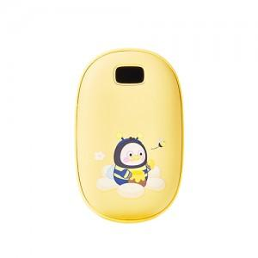

【상세/제작정보】 | <p><span style="font-size: 12pt;"><b>** 배송비- 한박스 40개 / 4000원별도</b></span></p>

【인쇄/포장옵션】 | 컬러필름인쇄 / 포장지포장

【공급단가】 | 수량 | 50~ | 100~ | 500~ | 1,000~ | 2,000~
*VAT별도 | 단가 | 20,450원 | 20,120원 | 19,630원 | 19,140원 | 18,810원

【상품 URL】 | http://www.easy1.co.kr/src/goods_detail.php?gdno=31806

